シート1
画面遷移

 | 全体フロー図解

タイトル
ステージセレクト
ゲームメイン

オプション
ポーズ

 | 各画面詳細

タイトル
ステージセレクト
 |  |  |  | 画面イメージ |  |  |  |  |  |  |  | プログラマー仕様 |  |  |  |  |  |  |  |  |  |  |  |  | プランナー仕様
 |  |  |  |  |  |  |  |  |  |  |  |  |  |  |  |  |  |  |  |  |  |  |  |  |  |  |  |  |  |  |  |  | ①
 |  |  |  |  |  |  |  |  | 遷移先 |  |  |  |  |  |  |  | 遷移元 |  |  |  |  |  |  |  | 必要素材リスト
 |  |  |  |  |  | ・ステージセレクト |  |  |  |  |  |  |  |  | ・ステージセレクト |  |  |  | ・タイトルロゴ |  |  |  |  |  |  |  | ・矢印
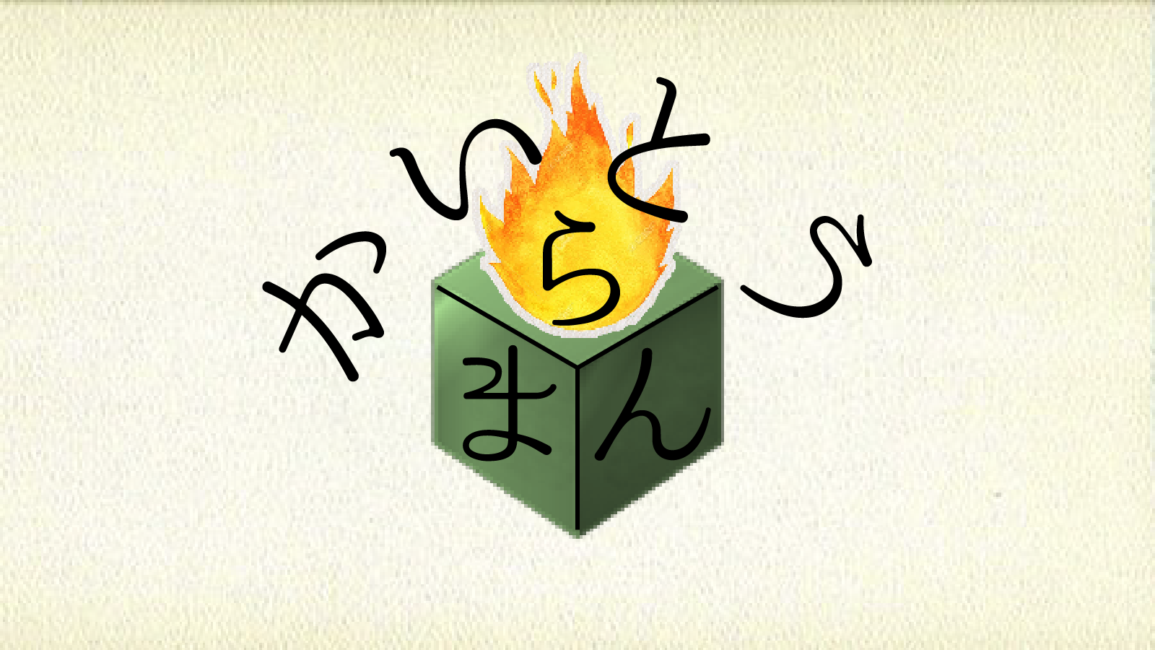
 |  |  |  |  |  | ・オプション |  |  |  |  |  |  |  |  | ・オプション |  |  |  | ・背景 |  |  |  |  |  |  |  | ・紙（ポーズと同一）
 |  |  |  |  |  |  |  |  |  |  |  |  |  |  |  |  |  |  | ・キャンバス |  |  |  |  |  |  |  | ・英語フォント（ポーズと同一） |  |  | ②
 |  | タイトル |  |  |  |  |  |  |  |  |  |  | 指示概要 |  |  |  |  |  |  |  |  |  |  | 素材イメージ・サイズ
 |  |  |  |  |  | ・ステージセレクト・オプション遷移にアニメーションがあります。 |  |  |  |  |  |  |  |  |  |  |  |  | ・タイトルロゴ：1024px*1024px
オプション
 |  |  |  |  |  | ・遷移の起こる条件・操作は以下の通りです |  |  |  |  |  |  |  |  |  |  |  |  | ・背景：1920px*1080px
OPTION
 |  |  |  |  |  |  | →タイトル画面アニメーション再生後 |  |  |  |  |  |  |  |  |  |  |  |  | →美術館の壁を参考に作製して下さい
 |  |  |  |  |  |  |  | ・①左スティックを右に倒すとステージセレクトへ遷移 |  |  |  |  |  |  |  |  |  |  | ・キャンバス:960px*540px
 |  |  |  |  |  |  |  | ・②左スティックを左に倒すとオプションへ遷移 |  |  |  |  |  |  |  |  |  |  |  | →美術館にかかっている絵の部分のことです。
 |  |  |  |  |  |  |  |  |  |  |  |  |  |  |  |  |  |  |  |  | ステージイメージの配置用に配置します。

 |  |  | ※青枠内が描画範囲 |  |  |  |  |  |  |  |  |  |  |  |  |  |  |  | ・矢印：512px*512px フォントと同じ色にしてください。

 |  |  |  | 画面イメージ |  |  |  |  |  |  |  | プログラマー仕様 |  |  |  |  |  |  |  |  |  |  |  |  | プランナー仕様
タイトル
ステージセレクト
ゲームメイン
 |  |  |  |  |  |  |  |  | 遷移先 |  |  |  |  |  |  |  | 遷移元 |  |  |  |  |  |  |  | 必要素材リスト |  |  |  |  |  |  | ② |  |  |  |  | ①
 |  |  |  |  |  | ・タイトル |  |  |  |  |  |  |  |  | ・タイトル |  |  |  | ・背景（タイトルと同一） |  |  |  |  |  |  |  | ・ネームプレート
 |  |  |  |  |  | ・ゲームメイン |  |  |  |  |  |  |  |  | ・ポーズ |  |  |  | ・ステージ画像
 |  | ステージ |  |  |  |  |  |  |  |  |  |  |  |  |  |  |  |  | ・キャンバス（タイトルと同一）
 |  | セレクト |  |  |  |  |  |  |  |  |  |  | 指示概要 |  |  |  |  |  |  |  |  |  |  | 素材イメージ・サイズ
 |  |  |  |  |  | ・タイトル・ゲームメイン遷移にアニメーションがあります。 |  |  |  |  |  |  |  |  |  |  |  |  | ・ステージ画像：1600px*900px（要調整）
 |  |  |  |  |  | ・遷移の起こる条件・操作は以下の通りです |  |  |  |  |  |  |  |  |  |  |  |  |  | →キャンバスに多少の余白と、ステージが描かれる感じです。
 |  |  |  |  |  |  | →ステージセレクト画面アニメーション再生後 |  |  |  |  |  |  |  |  |  |  |  | ・背景：1920px*1080px
 |  |  |  |  |  |  |  | ・①Bボタンを押すとゲームメインへ遷移 |  |  |  |  |  |  |  |  |  |  |  | →美術館の壁を参考に作製して下さい
 |  |  |  |  |  |  |  | ・②左スティックを左に倒し、かつステージ１選択中の時 |  |  |  |  |  |  |  |  |  |  | ・ネームプレート:960px*270px（要調整）
 |  |  |  |  |  |  |  |  | タイトルへ遷移 |  |  |  |  |  |  |  |  |  |  | →プレートは壁と違う部分を強調するために白くしてください。
 |  |  | ※青枠内が描画範囲 |  |  |  |  |  |  |  |  |  |  |  |  |  |  |  |  |  | 上に乗せるフォントの色は黒になります。

ステージセレクト
ゲームメイン
 |  |  |  | 画面イメージ |  |  |  |  |  |  |  | プログラマー仕様 |  |  |  |  |  |  |  |  |  |  |  |  | プランナー仕様
 |  |  |  |  |  |  |  |  |  |  |  |  |  |  |  |  |  |  |  |  |  |  |  |  |  |  |  |  |  |  |  |  | ①
 |  |  |  |  |  |  |  |  | 遷移先 |  |  |  |  |  |  |  | 遷移元 |  |  |  |  |  |  |  | 必要素材リスト
 |  |  |  |  |  | ・ステージセレクト |  |  |  |  |  |  |  |  | ・ステージセレクト |  |  |  | ・背景（タイトルと同一） |  |  |  |  |  |  |  | ・リザルト評価画像（ステージ数+1枚）
 |  |  |  |  |  | ・ポーズ |  |  |  |  |  |  |  |  | ・ポーズ |  |  |  | ・ブロック（４種類） |  |  |  |  |  |  |  | ・サイン＆クリアサイン
 |  | ゲーム |  |  |  |  |  |  |  |  |  |  |  |  |  |  |  |  | ・炎（パーティクル） |  |  |  |  |  |  |  |  |  |  |  |  |  |  |  |  | ②
 |  | メイン |  |  |  |  |  |  |  |  |  |  | 指示概要 |  |  |  |  |  |  |  |  |  |  | 素材イメージ・サイズ
 |  |  |  |  |  | ・ステージセレクト・ポーズ遷移にアニメーションがあります。 |  |  |  |  |  |  |  |  |  |  |  |  | ・ブロック：各種256px*256px
ポーズ
 |  |  |  |  |  | ・遷移の起こる条件・操作は以下の通りです |  |  |  |  |  |  |  |  |  |  |  |  |  | →詳細はブロックの種類仕様を参照してください。
 |  |  |  |  |  |  | →ゲームメイン画面リザルトアニメーション再生後 |  |  |  |  |  |  |  |  |  |  |  | ・炎
 |  |  |  |  |  |  |  | （設定した上限を突破orクリアしたとき） |  |  |  |  |  |  |  |  |  |  |  | →Unityにてブロックと同等の大きさでパーティクルを使用します。
 |  |  |  |  |  |  |  | ・①同じステージIDのステージセレクトに自動遷移 |  |  |  |  |  |  |  |  |  |  | ・リザルト評価画像：1440px*810px
 |  |  |  |  |  |  | →ゲームメイン画面操作受付中 |  |  |  |  |  |  |  |  |  |  |  |  | →ステージ毎の作者名の画像＋Clearの文字列を画像にして
 |  |  |  |  |  |  |  | ・②スタートボタンを押すとポーズへ遷移 |  |  |  |  |  |  |  |  |  |  |  |  | リザルトアニメーションに使用できるようにしてください。
 |  |  |  |  |  |  |  |  |  |  |  |  |  |  |  |  |  |  | ・サイン＆クリアサイン：各種1024px*1024px（要調整）
 |  |  | ※青枠内が描画範囲 |  |  |  |  |  |  |  |  |  |  |  |  |  |  |  |  | →上限回数用・クリア時用として使用します。

 |  |  |  |  | 画面イメージ |  |  |  |  |  |  |  |  | プログラマー仕様 |  |  |  |  |  |  |  |  |  |  |  |  | プランナー仕様
ステージセレクト
ゲームメイン
POSE
Continue
Restart
Stageselect
Option
（タイトル）
 |  |  |  |  |  |  |  |  |  |  | 遷移先 |  |  |  |  |  |  | 遷移元 |  |  |  |  |  |  |  |  | 必要素材リスト
 |  |  |  |  |  |  |  | ・ステージセレクト |  |  |  |  |  |  |  | ・ゲームメイン |  |  |  |  | ・ポーズ用の紙 |  |  |  |  |  |  | ・ステージ画像（ステージセレクト
 |  |  |  |  |  |  |  | ・ゲームメイン |  |  |  |  |  |  |  | ・オプション |  |  |  |  | ・手 |  |  |  |  |  |  |  | と同一）
 |  |  |  |  |  |  |  | ・オプション |  |  |  |  |  |  |  |  |  |  |  |  | ・英語フォント |  |  |  |  |  |  | ・日本語フォント
 |  | ポーズ |  |  |  |  |  |  |  |  |  |  |  |  | 指示概要 |  |  |  |  |  |  |  |  |  |  | 素材イメージ・サイズ |  |  |  |  | ③ |  |  |  |  |  |  | ①、②、⑤
 |  |  |  |  |  |  |  | ・ステージセレクト・ゲームメイン・オプション遷移に |  |  |  |  |  |  |  |  |  |  |  |  | ・ポーズ用の紙：1760px*990px（要調整）
ポーズ
 |  |  |  |  |  |  |  |  | アニメーションがあります。 |  |  |  |  |  |  |  |  |  |  |  |  | →パンフレットのイメージです。ポーズ画面に表示する
 |  |  |  |  |  |  |  | ・遷移の起こる条件・操作は以下の通りです |  |  |  |  |  |  |  |  |  |  |  |  |  |  | 文字を画像に直接載せておいてください。
オプション
 |  |  |  |  |  |  |  |  | →ポーズ画面アニメーション再生後 |  |  |  |  |  |  |  |  |  |  |  | ・指：1024px*1024px（要調整）
 |  |  |  |  |  |  |  |  |  | ・①Continue選択中Bボタンで保持中のゲームメインに遷移 |  |  |  |  |  |  |  |  |  |  |  | →人差し指で物を指す画像にしてください。
 |  |  |  |  |  |  |  |  |  | ・②Restart選択中Bボタンで初期化しゲームメインに遷移 |  |  |  |  |  |  |  |  |  |  |  |  | 画面から見切れる形で選択中のものがわかるアイコンにします。
 |  |  |  |  |  |  |  |  |  | ・③Stageselect選択中Bボタンでステージセレクトに遷移 |  |  |  |  |  |  |  |  |  |  | ・英語フォント→筆記体であり、可読性の高いものにしてください。
 |  |  |  |  |  |  |  |  |  | ・④Option選択中Bボタンでオプション画面に遷移 |  |  |  |  |  |  |  |  |  |  | ・日本語フォント→小学校の教科書で使われるものにしてください。 |  |  |  |  |  |  |  |  |  |  |  |  |  | ④
 |  |  | ※青枠内が描画範囲 |  |  |  |  |  |  | ・⑤Aボタンを押すと保持中のゲームメインに遷移

タイトル
 |  |  |  |  | 画面イメージ |  |  |  |  |  |  |  |  | プログラマー仕様 |  |  |  |  |  |  |  |  |  |  |  |  | プランナー仕様

OPTION
Camera
Move Speed
3
Sound
Volume Level
3
Back
 |  |  |  |  |  |  |  |  |  |  | 遷移先 |  |  |  |  |  |  | 遷移元 |  |  |  |  |  |  |  |  | 必要素材リスト
 |  |  |  |  |  |  |  | ・タイトル |  |  |  |  |  |  |  | ・タイトル |  |  |  |  | ・オプション用の紙
 |  |  |  |  |  |  |  | ・ポーズ |  |  |  |  |  |  |  | ・ポーズ |  |  |  |  | ・数字フォント

オプション
ポーズ
 |  | オプション |  |  |  |  |  |  |  |  |  |  |  |  | 指示概要 |  |  |  |  |  |  |  |  |  |  | 素材イメージ・サイズ |  |  |  |  |  | ①、②
 |  |  |  |  |  |  |  | ・ゲーム内数値を変更する場所になります。 |  |  |  |  |  |  |  |  |  |  |  |  | ・オプション用の紙：1760px*990px（要調整）
 |  |  |  |  |  |  |  | ・遷移の起こる条件・操作は以下の通りです |  |  |  |  |  |  |  |  |  |  |  |  |  | →ポーズ画面の紙と同じものですが、オプション用の
 |  |  |  |  |  |  |  |  | →タイトルorポーズ画面アニメーション再生後 |  |  |  |  |  |  |  |  |  |  |  |  |  | 文章を記載しているものにして下さい
 |  |  |  |  |  |  |  |  |  | ・①Back選択中Bボタンで遷移元に遷移 |  |  |  |  |  |  |  |  |  |  | ・数字フォント→英語フォントに近しい、シャープなものにして下さい
 |  |  |  |  |  |  |  |  |  | ・②Aボタンで遷移元に遷移
 |  |  |  |  |  |  |  |  |  |  |  |  |  |  |  |  |  |  |  |  |  |  |  |  |  |  |  |  |  |  |  |  |  | ①、②

